상품제안서
씽크웨이 CORE D53 DEX 8포트 3.0 멀티허브 컨버터 | 상품코드: F02371

 |  |  |  |  |  |  | 02-412-0044 | www.easy1.co.kr
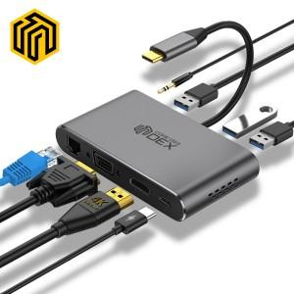 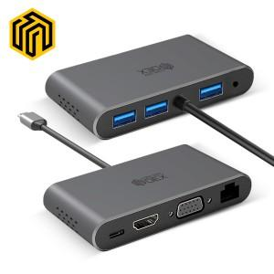 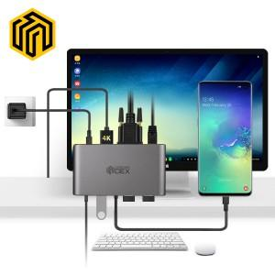

【상세/제작정보】

【인쇄/포장옵션】 | 레이저 / 포장지포장

【공급단가】 | 수량 | 100~ | 300~ | 500~ | 1,000~ | 3,000~
*VAT별도 | 단가 | 51,890원 | 51,090원 | 49,900원 | 47,900원 | 45,900원

【상품 URL】 | https://easy1.co.kr:443/src/goods_detail.php?gdno=2371

